シーケンス図
プロジェクト名 |  | 業務名 | システム名 |  | 機能ID | 機能名 | 作成日 | 作成者 | 更新日 | 更新者
foodRecipeApp |  | レシピ管理 | フードレシピシステム |  | FRB001 | TheMealDBデータ移行バッチ | 2026-08-01 | AnhHT4

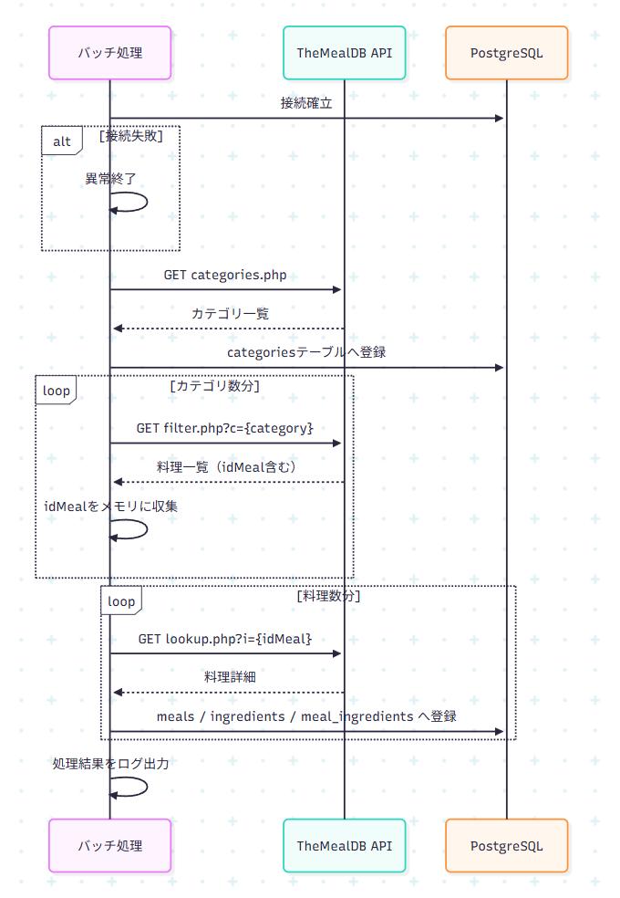
 | 全体シーケンス（正常系） |  |  | シーケンス図のコード
 |  |  |  | sequenceDiagram
 |  |  |  | participant Batch as バッチ処理
 |  |  |  | participant API as TheMealDB API
 |  |  |  | participant DB as PostgreSQL

 |  |  |  | Batch->>DB: 接続確立
 |  |  |  | alt 接続失敗
 |  |  |  | Batch->>Batch: 異常終了
 |  |  |  | end

 |  |  |  | Batch->>API: GET categories.php
 |  |  |  | API-->>Batch: カテゴリ一覧
 |  |  |  | Batch->>DB: categoriesテーブルへ登録

 |  |  |  | loop カテゴリ数分
 |  |  |  | Batch->>API: GET filter.php?c={category}
 |  |  |  | API-->>Batch: 料理一覧（idMeal含む）
 |  |  |  | Batch->>Batch: idMealをメモリに収集
 |  |  |  | end

 |  |  |  | loop 料理数分
 |  |  |  | Batch->>API: GET lookup.php?i={idMeal}
 |  |  |  | API-->>Batch: 料理詳細
 |  |  |  | Batch->>DB: meals / ingredients / meal_ingredients へ登録
 |  |  |  | end

 |  |  |  | Batch->>Batch: 処理結果をログ出力

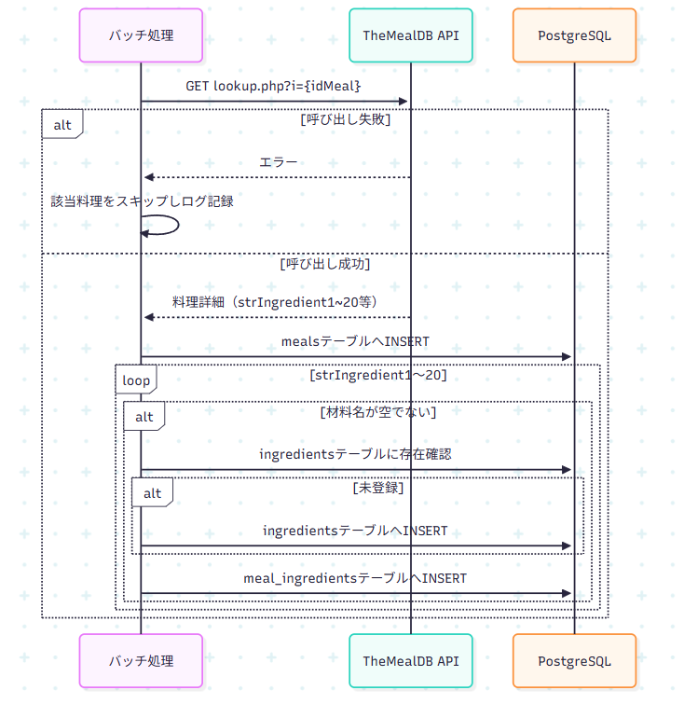
 | Step4詳細シーケンス（正常系・異常系） |  |  | シーケンス図のコード
 |  |  |  | sequenceDiagram
 |  |  |  | participant Batch as バッチ処理
 |  |  |  | participant API as TheMealDB API
 |  |  |  | participant DB as PostgreSQL

 |  |  |  | Batch->>API: GET lookup.php?i={idMeal}
 |  |  |  | alt 呼び出し失敗
 |  |  |  | API-->>Batch: エラー
 |  |  |  | Batch->>Batch: 該当料理をスキップしログ記録
 |  |  |  | else 呼び出し成功
 |  |  |  | API-->>Batch: 料理詳細（strIngredient1~20等）
 |  |  |  | Batch->>DB: mealsテーブルへINSERT
 |  |  |  | loop strIngredient1〜20
 |  |  |  | alt 材料名が空でない
 |  |  |  | Batch->>DB: ingredientsテーブルに存在確認
 |  |  |  | alt 未登録
 |  |  |  | Batch->>DB: ingredientsテーブルへINSERT
 |  |  |  | end
 |  |  |  | Batch->>DB: meal_ingredientsテーブルへINSERT
 |  |  |  | end
 |  |  |  | end
 |  |  |  | end

